追加購入申込書
第17回埼玉県第4種サッカーリーグ戦・選手権大会 プログラム追加購入申込書
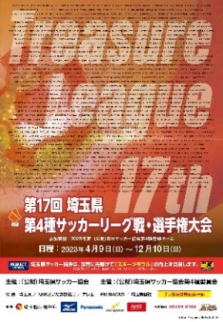
 |  |  |  | 価格 1冊送料込 2,000円（税込）

 |  |  |  |  |  | ■A4判
 |  |  |  |  |  | ■全チーム集合写真（カラー）・メンバー掲載

 | ご購入の流れ

 | 1 | 下記申込書に必要事項をご記入ください。
 | 2 | 購入部数×2,000円を下記の口座へお振込をお願いいたします。
 | 3 | お振込後、ご記入いただいた申込書をメール添付・FAX・郵送等にて（公財）埼玉県サッカー協会へお送りください。
 |  | ※振込明細写しを右下欄に貼付、または別紙で添付をお願いいたします。
 | 4 | 1週間前後で「送付先住所」へ発送いたします。

 | 申込者 |  | フリガナ
 |  |  | 氏名

 | 送付先住所 |  | 〒
 |  |  | 住所

 | 携帯番号

 | メールアドレス

 | ＦＡＸ番号

 | 申込冊数 |  |  |  |  |  | 冊

 | ご入金金額 |  |  |  |  |  | 円 | ※購入部数×2,000円 ※送料込

◎代金振込先 |  |  |  |  |  |  |  |  | ＜ここに振込明細写しを貼付してください＞
 | 銀行・支店名 |  | 埼玉縣信用金庫 |  |  |  | 北浦和支店
 | フリガナ |  | ザイ）サイタマケンサッカーキョウカイ
 | 口座名義 |  | 公益財団法人埼玉県サッカー協会
 | 口座番号 |  | 普通 |  | ０７２０６０７

※ お振込手数料は、お申込者様のご負担でお願いしております。
※ お申込者様のお名前でお振込みをお願いいたします。
※ 取得した情報は「公益財団法人埼玉県サッカー協会（大会主催者）」
にて本大会に係る発送目的でのみ、利用させて頂きます。

【本件に関するお問合せ・申込先】
 | 公益財団法人埼玉県サッカー協会
 | 〒330-0074 埼玉県さいたま市浦和区北浦和1-21-18-204
 | TEL： 048-834-2002 ※平日 10:00～15:00
 | FAX： 048-834-2004 MAIL：info@saitamafa.or.jp

